CI 總結
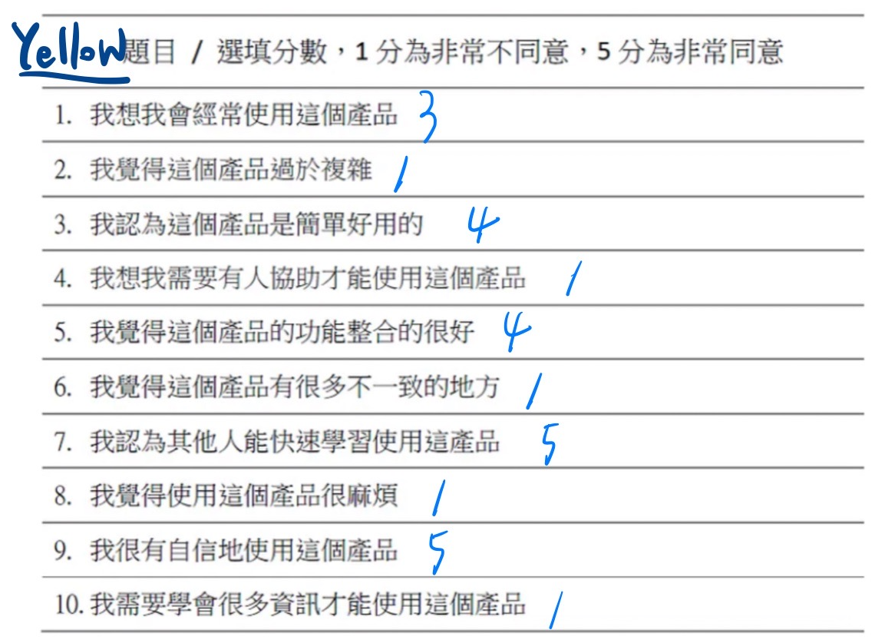
階段 | 指導語／問題 | 受訪者1(言澤) | 受訪者2(奕凱) | 受訪者3(甄芳) | 受訪者4(瀚元)
兆豐官網連結 | https://www.megabank.com.tw/personal
0.引言 | 確認事項：簽到表、同意書、螢幕錄影測試、攝影器材
1 基本資料 | - 姓名 | 吳先生 | 洪小姐 | 蔡先生 | Yellow
 | - 年齡 | 23 | 53 | 57 | 20
 | - 職業 | 待業 | 公務員 | 律師 | 學生
 | 教育程度 | 大學 | 大學 | 碩士 | 大學生在學
 | 平常常用的銀行有哪些(針對換匯)？ | 元大、合庫、郵局、將來、國泰銀行 | 中國信託 | 土地銀行 | 一般使用：元大、Line bank；換匯的話會使用wise，台銀
 | 你決定使用哪家銀行的原因是甚麼?有甚麼樣的標準嗎？ | 證券交易方便(元大)、穩定(合庫、郵局)、將來(利率)、國泰(信用卡好看) ，穩定最重要、生態互相連動方便性 (元大、遠東、國泰群益) | 距離，方便程度 | 常用銀行，有外幣帳戶 | wire:ui/ux做的很好、很方便，可以轉帳給國外的帳戶；台銀：免手續費、附近有分行
2 經驗與脈絡 | 平時都用甚麼管道換匯？ | 元大網銀 | 臨櫃（實體） | 實體臨櫃 | 實體和線上都有
 | 是否有實體換匯的經驗？ | 沒有 | 有 | 有 | 線上是使用台銀，但要等2天，所以後來沒走完線上流程，直接去臨櫃換。流程大概是填一下單子然後就可以拿到錢。
 | 是否有線上換匯的經驗？ | 元大網銀 | 無 | 無 | 使用台銀和兆豐都有。兆豐是因為政大附近沒有分行，所以最後用台銀。但後來也沒有走完流程，因為需要兩天的手續時間。
 | 平常使用線上換匯服務的頻率？ | 一季一次 |  |  | 大概暑假、寒假出遊才會換
 | 最近一次線上換匯的經驗是？ | 三、四個月前 |  |  | 沒有走完流程。上一次實體換匯2月寒假要去韓國玩，換美元，因為去當地可以比較好換。
 | -使用目的是？(影響使用時間、頻率、金額、對於操作的熟悉程度) | 外匯保證金 | 出國旅遊 | 出國旅遊 | 旅遊
 | -換匯的過程做了哪些事？(提醒使用者自己接下來的操作方式，包含換匯評估過程) | 台灣區間匯率穩定，不會特別查看，首先點立即換匯、選擇轉出/入帳戶、換甚麼幣別、輸入幣別查詢對應金額、選擇匯款細分類(國外無本金交割的衍生金融商品之資金匯出)、確認、檢查帳戶是否入帳、扣款 | 臨櫃詢問>填單>繳交相應金額 | 官網查看匯率>臨櫃攜帶新台幣或銀行存款>填寫資料>拿錢 | 選分行 -> 選擇要換的幣種 -> 送出申請 -> 付款 -> 收據 -> 到分行領錢，不會去看匯率，因為覺得不會差多少
 | -感覺如何？ (操作時的情緒、操作後的態度) | 好用、流暢 | 簡易、方便 | 順利，但臨櫃等待時間長 | 蠻簡單ㄉ
3 一般任務 | 接下來，我們會請你幫我們操作以下任務，過程中，請您儘可能的把您操作的想法說出來（舉例，像是想找什麼、怎麼找、找不到什麼、分類的複雜程度、介面的設計想法等、您的感受：快樂、生等。簡單來說，就是把你的 OS 唸出來，可以放心地說。）我們不會給予時間的限制壓力，如果找不到沒有關係。找得不耐煩也可以直接跟我們說。
 | 想像您將於暑假(7/15)前往韓國旅遊，搭乘飛機的方式。
 | (指令)使用兆豐銀行線上換匯的網站
 | (指令)新台幣兌換韓圜 KRW 500000元
 | (指令)選擇與您需求最相符的換匯地點換匯
 | (指令)選擇您習慣的付款方式
 | (指令)請幫我們整理當天取款的時間、地點、方式、攜帶物品
4 測試後訪談 | 剛試用線上換匯服務的感覺如何？有什麼想法嗎？ | 1.對於換匯經驗不多的人而言來說，要點選哪一個頁面 2.不會看說明 3.不像電商有地圖、地址確定領取地點(可能預設客人有常用的分行)、地址資訊是在點選後才出現，通常已經是知道地點才點選，幫助不大、點進來才能確定該分行是否有需要幣別，可能在不知道的狀況下就交易失敗 4.結匯幣別的欄位感覺可以更清楚標示單位 5.無法以自己國家的幣別衡量要換的金額 6.外匯申報資料看不太懂，希望能有說明(說明icon、或是簡單說明為何要填寫、) 7.為何不能使用他行的信用卡 8.找不到自己常用的金融機構 9.出生年月日部分頻繁輸入錯誤 | 整體上比想像的簡單易用，惟部分標示如繳款時間、領款時間可以更清楚，還有基本資料填寫的指引，系統的限制阻擋時間有點急促，其他大部分都覺得ok。 | 以前沒嘗試過線上換匯，因此覺得線上真的很方便 | 用起來很簡單容易，只有分行地理位置還有一開始找不到哪裡是換匯頁面遇到困難，其他都蠻容易。
 | 還會想用兆豐銀行其他服務項目嗎？ | 還好，在其他銀行的服務已經夠使用了 | 會，因為自身本來就有使用兆豐的其他服務。 | 不會，因為資訊看起來有點雜亂，像是購買外幣的資訊就有點不清楚 | 還是主要看優惠，不會因為這樣特別注意兆豐
 | 剛測試的各項指標 1~10 分您會給幾分？為什麼這樣給分？ |  | 1-2 2-3 3-3 4-3 5-3 6-4 7-5 8-3 9-5 10-5 | 1. 我想我會經常使用這個產品 3 2. 我覺得這個產品過於複雜 3 3. 我認為這個產品是簡單好用的 2 4. 我想我需要有人協助才能使用這個產品 5 5. 我覺得這個產品的功能整合的很好 3 6. 我覺得這個產品有很多不一致的地方 2 7. 我認為其他人能快速學習使用這產品 4 8. 我覺得使用這個產品很麻煩 3 9. 我很有自信地使用這個產品 4 10. 我需要學會更多資訊才能使用這個產品 5 | 1. 我想我會經常使用這個產品 3 2. 我覺得這個產品過於複雜 1 3. 我認為這個產品是簡單好用的 4 4. 我想我需要有人協助才能使用這個產品 1 5. 我覺得這個產品的功能整合的很好 4 6. 我覺得這個產品有很多不一致的地方 1 7. 我認為其他人能快速學習使用這產品 5 8. 我覺得使用這個產品很麻煩 1 9. 我很有自信地使用這個產品 5 10. 我需要學會更多資訊才能使用這個產品 1
 | 您會建議之後有同樣需求的朋友、親人使用兆豐銀行線上換匯嗎？為什麼？ | 推薦，因為可以直接提領現金，且不一定需要兆豐帳戶 | 會，因為覺得線上換匯的服務比較有彈性。 | 會，因為剛好得知兆豐有這個服務，會推薦別人試試看() | 會，因為可以隔天就拿到錢，另外操作起來蠻容易的，所以會推薦給家人和朋友。
 | 請問你對於剛剛的談話內容還有什麼想分享或是補充的嗎？ | 買賣外幣、線上結匯等等名詞對於金融知識較少的民眾而言並不容易理解，建議可以加入說明或是換詞 e.g. 買賣外匯 |  | 線上換匯的功能應該更講清楚跟實體換匯的差異在哪邊 | 我覺得他們網站設計的太過簡單，我自己很喜歡wise的介面，包含一點動話又看起來很簡單，體驗比較好。
 | 好的，那今天的訪問就差不多到這邊結束。謝謝您參與本次的訪談。
5. 次要問題 | 平常關注的換匯相關資訊來源為何？ |  |  | 銀行官網、網路新聞(大經濟局勢波動) | 平常不會關注匯率消息
 | 關注匯率資訊的時間點、頻率(有設定目標價自動結匯的功能)

CI_foreign_Exchange-瀚元(Yellow)
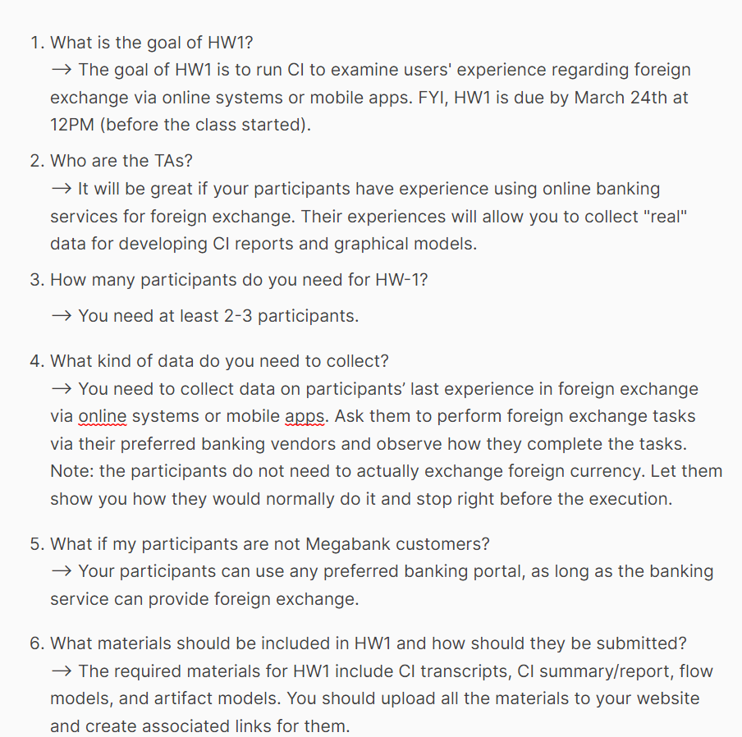
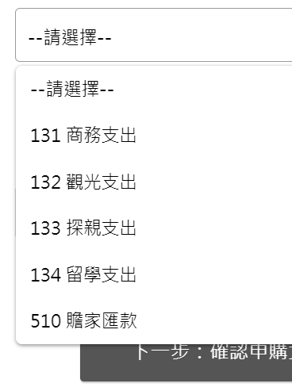
階段 | 指導語／問題
兆豐官網連結 | https://www.megabank.com.tw/personal
0.引言 | 確認事項：簽到表、同意書、螢幕錄影測試、攝影器材
1 基本資料 | - 姓名：Yellow
 | - 年齡：20
 | - 職業：學生
 | 教育程度：大學在學
 | 平常常用的銀行有哪些(針對換匯)？元大、line bank，換匯的話：wise, 台銀
 | 你決定使用哪家銀行的原因是甚麼?有甚麼樣的標準嗎？wire:ui/ux做的很好、很方便，可以轉帳給國外的帳戶；台銀：免手續費、附近有分行
2 經驗與脈絡 | 平時都用甚麼管道換匯？實體和線上都有
 | 是否有實體換匯的經驗？線上是使用台銀，但要等2天，所以後來沒走完線上流程，直接去臨櫃換。流程大概是填一下單子然後就可以拿到錢。
 | 是否有線上換匯的經驗？使用台銀和兆豐都有。兆豐是因為政大附近沒有分行，所以最後用台銀。但後來也沒有走完流程，因為需要兩天的手續時間。
 | 平常使用線上換匯服務的頻率？
 | 最近一次線上換匯的經驗是？沒有走完流程。上一次實體換匯2月寒假要去韓國玩，換美元，因為去當地可以比較好換。
 | -使用目的是？旅遊 | ※在操作的過程中現場追問
 | -換匯的過程做了哪些事？選分行 -> 選擇要換的幣種 -> 送出申請 -> 付款 -> 收據 -> 到分行領錢，不會去看匯率，因為覺得不會差多少
 | -感覺如何？ 蠻簡單的。

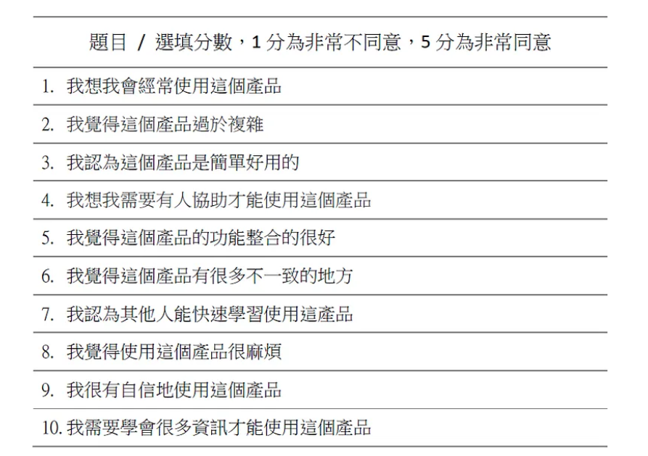
3 一般任務 | 接下來，我們會請你幫我們操作以下任務，過程中，請您儘可能的把您操作的想法說出來（舉例，像是想找什麼、怎麼找、找不到什麼、分類的複雜程度、介面的設計想法等、您的感受：快樂、生等。簡單來說，就是把你的 OS 唸出來，可以放心地說。）我們不會給予時間的限制壓力，如果找不到沒有關係。找得不耐煩也可以直接跟我們說。
 | 想像您將於暑假(7/15)前往韓國旅遊，搭乘飛機的方式。
 | (指令)使用兆豐銀行線上換匯的網站
 | (指令)新台幣兌換韓圜 KRW 500000元
 | (指令)選擇與您需求最相符的換匯地點換匯
 | (指令)選擇您習慣的付款方式
 | (指令)請幫我們整理當天取款的時間、地點、方式、攜帶物品

4 測試後訪談 | 剛試用線上換匯服務的感覺如何？有什麼想法嗎？用起來很簡單容易，只有分行地理位置還有一開始找不到哪裡是換匯頁面遇到困難，其他都蠻容易。
 | 還會想用兆豐銀行其他服務項目嗎？還是主要看優惠，不會因為這樣特別注意兆豐
 | 剛測試的各項指標 1~10 分您會給幾分？為什麼這樣給分？
 | 您會建議之後有同樣需求的朋友、親人使用兆豐銀行線上換匯嗎？為什麼？會，因為可以隔天就拿到錢，另外操作起來蠻容易的，所以會推薦給家人和朋友。
 | 請問你對於剛剛的談話內容還有什麼想分享或是補充的嗎？我覺得他們網站設計的太過簡單，我自己很喜歡wise的介面，包含一點動話又看起來很簡單，體驗比較好。
 | 好的，那今天的訪問就差不多到這邊結束。謝謝您參與本次的訪談。

5. 次要問題 | 平常關注的換匯相關資訊來源為何？
 | 關注匯率資訊的時間點、頻率(有設定目標價自動結匯的功能)

 |  |  |  |  |  | 6:51:00
 |  |  |  |  |  | 7:47:00 | 0:56:00
 |  |  |  | 6:20:00
 |  |  | 0:00:00 | 6:20:00 | 指標到個人金融
 |  |  | 0:06:00 | 6:26:00 | 選擇外幣
 |  |  | 0:19:00 | 6:39:00 | 移動到信用卡
 |  |  | 0:21:00 | 6:41:00 | 再次移動到外幣
 |  |  | 0:23:00 | 6:43:00 | 回到首頁查看每個label
 |  |  | 0:31:00 | 6:51:00 | 退出兆豐首頁，直接找兆豐銀行線上換匯
 |  |  | 1:03:00 | 7:23:00 | 到外幣現鈔頁面後，快速瀏覽內容
 |  |  | 1:08:00 | 7:28:00 | 選取線上買外幣按鈕，到下一個分頁
 |  |  | 1:27:00 | 7:47:00 | 看到韓圓匯率0.025，覺得差不多
 |  |  | 2:10:00 | 8:30:00 | 不知道分行地理位置在哪裡：城中分行在哪裡
 |  |  | 2:42:00 | 9:02:00 | 對於選取分行位置很困惑，建議可以讓使用者選取需要的縣市、行政區來區分，會知道分行位置在哪裡
 |  |  | 3:05:00 | 9:25:00 | 不知道蘭雅分行在哪裡，於是去google找，發現是士林
 |  |  | 3:25:00 | 9:45:00 | 因為不知道要哪間分行，最終選擇忠孝分行。選取後看到會有分行地址出現在下面。
 |  |  | 3:40:00 | 10:00:00 | 發現有google maps的連結，因此點擊
 |  |  | 3:57:00 | 10:17:00 | 因為知道可以看到地址，因此選擇台北分行，確認後覺得地理位置還可以接受，就確認
 |  |  | 4:05:00 | 10:25:00 | 發現只能最近領取換鈔，兩個禮拜內。因此選擇3/29領取(假設7/15出國，通常會7/10後再去)
 |  |  | 4:20:00 | 10:40:00 | 選擇10張50000韓圓的鈔票。(50000快比較好帶)
 |  |  | 5:05:00 | 11:25:00 | 開始填寫資料
 |  |  | 5:57:00 | 12:17:00 | 填寫出生年月日時，不知道要不要打/(slash)
 |  |  | 6:07:00 | 12:27:00 | 之前換都是給日曆去點選。格式會讓人有點困惑，雖然有注意到旁邊的提示但不確定要不要照著打
 |  |  | 8:17:00 | 14:37:00 | 找換的幣種，想要用打的找韓圓，但只能用選的，可是也有點難找到。
 |  |  | 8:46:00 | 15:06:00 | 沒有注意到最快領取日期，因此回到上一頁確認，發現可以隔天3/17馬上領，覺得速度比較重要。
 |  |  | 9:25:00 | 15:45:00 | 不選國際機場的原因是不曉得機場銀行營業時間，怕沒有時間可以去換、也怕沒有開。所以習慣題錢先拿錢
 |  |  | 10:35:00 | 16:55:00 | 注意到旅遊險、外語課程，但沒有興趣
 |  |  | 11:00:00 | 17:20:00 | 繳費完會存取台灣pay繳費證明，然後領錢是明天，會搭公車去市政府取，帶自己的錢包和繳費證明，因為已經繳完錢。
 |  |  | 12:00:00 | 18:20:00 | 使用者發現有訂單號碼，在這裡會進行畫面存取。本身有存取繳費證明的習慣，所以也會一起
 |  |  | 12:20:00 | 18:40:00 | 通常不會注意到後面的注意事項，直接跳過
 |  |  | 10:19:00 | 16:39:00
 |  |  | -6:20:00

